日工会外需国・地域別受注実績2025
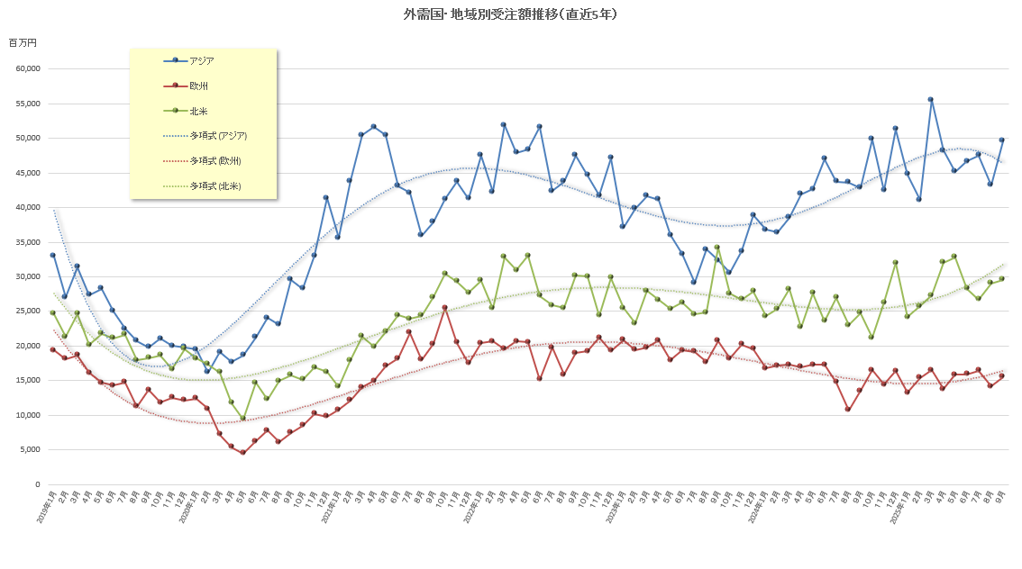
日工会 外需国・地域別受注実績 |  |  |  |  |  |  | 2005年～前年は年間統計(社)日本工作機械工業会に掲載 |  |  |  |  |  |  |  |  |  |  |  |  |  |  | (百万円、％）
2025年 |  |  | １月 | 前年比 | ２月 | 前年比 | ３月 | 前年比 | ４月 | 前年比 | ５月 | 前年比 | ６月 | 前年比 | ７月 | 前年比 | ８月 | 前年比 | ９月 | 前年比 | 年累計 | 前年比
東アジア | 韓 国 |  | 2,629 | 106.4 | 3,041 | 171.9 | 2,587 | 131.1 | 3,238 | 102.4 | 2,396 | 80.1 | 1,941 | 81.7 | 1,841 | 82.4 | 2,086 | 54.5 | 2,531 | 123.8 | 22,290 | 97.5%
 | 台 湾 |  | 1,285 | 76.9 | 1,683 | 119.8 | 2,182 | 108.9 | 1,825 | 83.9 | 1,619 | 72.8 | 1,268 | 44.3 | 1,550 | 71.2 | 1,118 | 98.6 | 1,486 | 63.9 | 14,016 | 77.9%
 | 中 国 |  | 27,600 | 121.7 | 26,684 | 116.9 | 36,087 | 142.2 | 33,980 | 127.9 | 30,954 | 110.6 | 32,177 | 101.5 | 31,954 | 108.3 | 29,324 | 102.8 | 34,283 | 125.0 | 283,043 | 116.7%
 | そ の 他 |  | 42 | - | 0 | - | 0 | 0.0 | 65 | 185.7 | 0 | - | 0 | - | 0 | - | 0 | - | 0 | - | 107 | 27.4%
 | 小 計 |  | 31,556 | 117.6 | 31,408 | 120.8 | 40,856 | 138.0 | 39,108 | 122.5 | 34,969 | 105.3 | 35,386 | 95.8 | 35,345 | 104.2 | 32,528 | 96.8 | 38,300 | 120.5 | 319,456 | 111.6%
その他のアジア | タ イ |  | 1,057 | 47.0 | 1,125 | 67.5 | 1,200 | 79.1 | 1,267 | 115.0 | 2,662 | 121.8 | 1,500 | 58.6 | 1,030 | 65.0 | 1,787 | 172.2 | 1,438 | 79.5 | 13,066 | 83.2%
 | マレーシア |  | 334 | 33.8 | 634 | 75.1 | 559 | 56.9 | 969 | 84.2 | 922 | 84.8 | 670 | 71.8 | 903 | 80.8 | 925 | 125.0 | 793 | 254.2 | 6,709 | 82.3%
 | シンガポール |  | 542 | 59.6 | 525 | 144.2 | 814 | 171.0 | 986 | 365.2 | 442 | 70.4 | 513 | 152.2 | 800 | 261.4 | 564 | 191.2 | 715 | 84.9 | 5,901 | 133.3%
 | フィリピン |  | 370 | 445.8 | 137 | 39.7 | 149 | 62.6 | 84 | 56.4 | 142 | 125.7 | 152 | 49.5 | 68 | 111.5 | 105 | 87.5 | 487 | 130.9 | 1,694 | 94.7%
 | インドネシア |  | 632 | 123.4 | 696 | 175.8 | 480 | 221.2 | 223 | 45.7 | 453 | 241.0 | 353 | 70.2 | 364 | 58.2 | 455 | 112.3 | 1,245 | 295.0 | 4,901 | 130.5%
 | ベトナム |  | 1,743 | 171.9 | 1,187 | 71.7 | 1,621 | 137.1 | 851 | 64.9 | 1,034 | 108.3 | 2,923 | 382.6 | 2,923 | 247.7 | 1,848 | 85.1 | 1,310 | 64.2 | 15,440 | 125.8%
 | イ ン ド |  | 8,387 | 198.1 | 5,388 | 104.4 | 9,821 | 227.5 | 4,744 | 85.5 | 4,527 | 107.8 | 5,143 | 110.5 | 6,111 | 122.5 | 4,982 | 94.6 | 5,322 | 96.2 | 54,425 | 124.0%
 | そ の 他 |  | 178 | 8900.0 | 8 | 266.7 | 8 | 61.5 | 6 | 200.0 | 16 | 27.6 | 35 | 1166.7 | 1 | 33.3 | 3 | 42.9 | 4 | - | 259 | -
 | 小 計 |  | 13,243 | 132.6 | 9,700 | 93.0 | 14,652 | 163.8 | 9,130 | 91.1 | 10,198 | 108.4 | 11,289 | 112.2 | 12,200 | 123.7 | 10,669 | 106.2 | 11,314 | 102.7 | 102,395 | 114.0%
ア ジ ア 小 計 |  |  | 44,799 | 121.7 | 41,108 | 112.9 | 55,508 | 144.0 | 48,238 | 115.0 | 45,167 | 106.0 | 46,675 | 99.3 | 47,545 | 108.6 | 43,197 | 99.0 | 49,614 | 115.9 | 421,851 | 112.9%
欧 州 | Ｅ Ｕ | ドイツ | 3,042 | 83.0 | 3,789 | 91.5 | 3,483 | 85.1 | 3,379 | 98.3 | 3,627 | 103.1 | 3,551 | 79.5 | 3,435 | 93.3 | 2,720 | 107.3 | 3,604 | 100.8 | 30,630 | 92.5%
 |  | イタリア | 1,508 | 60.8 | 1,644 | 97.0 | 2,740 | 136.2 | 2,356 | 85.1 | 3,257 | 135.3 | 2,026 | 95.3 | 2,553 | 133.0 | 1,733 | 178.1 | 2,251 | 100.9 | 20,068 | 107.8%
 |  | フランス | 1,923 | 143.7 | 1,634 | 69.5 | 1,939 | 120.7 | 1,371 | 79.9 | 2,138 | 111.8 | 2,171 | 83.0 | 2,034 | 93.8 | 928 | 71.7 | 2,343 | 145.3 | 16,481 | 99.2%
 |  | 中欧 | 851 | 64.9 | 1,262 | 63.6 | 1,487 | 86.5 | 673 | 54.2 | 1,347 | 86.3 | 1,097 | 109.0 | 1,176 | 90.3 | 1,898 | 170.8 | 1,324 | 111.1 | 11,115 | 89.4%
 |  | その他 | 2,098 | 51.5 | 2,615 | 86.8 | 2,480 | 70.7 | 2,160 | 64.8 | 2,566 | 71.9 | 2,763 | 75.8 | 3,140 | 131.6 | 2,340 | 130.7 | 3,037 | 163.5 | 23,199 | 85.4%
 |  | 小計 | 9,422 | 73.2 | 10,944 | 83.0 | 12,129 | 93.7 | 9,939 | 79.5 | 12,935 | 99.7 | 11,608 | 83.8 | 12,338 | 107.7 | 9,619 | 124.9 | 12,559 | 119.9 | 101,493 | 94.0%
 | その他西欧 |  | 3,617 | 95.2 | 4,133 | 110.2 | 4,296 | 102.8 | 3,701 | 83.4 | 2,768 | 65.0 | 3,469 | 104.2 | 3,967 | 132.0 | 4,433 | 151.0 | 2,924 | 103.6 | 33,308 | 102.4%
 |  | うちイギリス | 1,592 | 123.3 | 1,703 | 105.3 | 1,902 | 122.3 | 1,517 | 89.3 | 1,058 | 57.1 | 1,704 | 111.6 | 1,854 | 157.9 | 2,049 | 180.4 | 869 | 95.6 | 14,248 | 111.6%
 |  | うちトルコ | 980 | 57.7 | 1,704 | 117.8 | 1,341 | 83.2 | 1,361 | 65.2 | 901 | 47.7 | 1,030 | 73.6 | -71 | -6.2 | 1,650 | 140.3 | 1,407 | 112.0 | 10,303 | 75.2%
 |  | うちスイス | 536 | 66.0 | 575 | 88.1 | 769 | 103.8 | 626 | 158.1 | 627 | 164.1 | 692 | 270.3 | 1,004 | 210.0 | 519 | 169.6 | 474 | 72.5 | 5,822 | 124.5%
 | 東 欧 |  | 169 | 241.4 | 328 | 164.0 | 82 | 62.6 | 123 | 1230.0 | 99 | 380.8 | 828 | 773.8 | 132 | 55.2 | 86 | 136.5 | 52 | 25.4 | 1,899 | 180.7%
 | ロシア・その他 |  | 10 | 250.0 | 17 | 212.5 | 14 | 233.3 | 13 | 185.7 | 31 | 442.9 | 13 | 185.7 | 2 | 28.6 | 5 | 100.0 | 9 | 180.0 | 114 | 203.6%
 | 小 計 |  | 13,218 | 79.0 | 15,422 | 90.0 | 16,521 | 95.7 | 13,776 | 81.3 | 15,833 | 91.7 | 15,918 | 92.0 | 16,439 | 111.8 | 14,143 | 132.1 | 15,544 | 115.1 | 136,814 | 96.6%
北米 | ア メ リ カ |  | 20,768 | 98.7 | 23,026 | 102.0 | 24,703 | 102.1 | 27,226 | 144.1 | 28,990 | 122.8 | 24,929 | 116.5 | 23,791 | 103.6 | 24,080 | 117.4 | 25,902 | 116.9 | 223,415 | 113.2%
 | カ ナ ダ |  | 1,839 | 105.2 | 1,719 | 122.5 | 593 | 41.0 | 831 | 38.3 | 1,260 | 75.6 | 948 | 71.1 | 1,118 | 74.1 | 3,597 | 402.3 | 1,108 | 83.7 | 13,013 | 96.5%
 | メ キ シ コ |  | 1,551 | 101.7 | 997 | 60.2 | 1,981 | 76.7 | 3,968 | 243.1 | 2,541 | 107.4 | 2,364 | 269.9 | 1,804 | 73.1 | 1,400 | 88.7 | 2,542 | 196.1 | 19,148 | 119.8%
 | 小 計 |  | 24,158 | 99.3 | 25,742 | 100.4 | 27,277 | 96.7 | 32,025 | 141.1 | 32,791 | 118.7 | 28,241 | 119.7 | 26,713 | 99.1 | 29,077 | 126.5 | 29,552 | 119.3 | 255,576 | 112.7%
中南米 | ブ ラ ジ ル |  | 699 | 153.6 | 611 | 55.9 | 1,552 | 125.1 | 650 | 38.1 | 853 | 123.1 | 896 | 139.6 | 952 | 94.0 | 1,018 | 247.7 | 368 | 81.1 | 7,599 | 98.6%
 | そ の 他 |  | 29 | 13.6 | 439 | 2195.0 | 106 | 392.6 | 177 | 536.4 | 50 | 39.1 | 52 | 1.5 | 107 | 148.6 | 33 | 91.7 | -119 | - | 874 | 20.6%
 | 小 計 |  | 728 | 109.0 | 1,050 | 94.3 | 1,658 | 130.8 | 827 | 47.6 | 903 | 110.0 | 948 | 23.1 | 1,059 | 97.6 | 1,051 | 235.1 | 249 | 35.6 | 8,473 | 70.9%
オセアニア | オーストラリア |  | 701 | 114.7 | 466 | 78.3 | 611 | 115.1 | 520 | 163.5 | 435 | 50.1 | 1,043 | 123.9 | 468 | 68.3 | 455 | 84.1 | 567 | 90.9 | 5,266 | 93.8%
 | そ の 他 |  | 2 | 1.4 | 1 | 1.1 | 0 | 0.0 | 59 | 88.1 | 180 | 216.9 | 82 | 328.0 | 72 | 124.1 | 87 | 202.3 | 54 | 93.1 | 537 | 89.8%
 | 小 計 |  | 703 | 93.9 | 467 | 68.3 | 611 | 107.6 | 579 | 150.4 | 615 | 64.7 | 1,125 | 129.8 | 540 | 72.7 | 542 | 92.8 | 621 | 91.1 | 5,803 | 93.4%
中 東 |  |  | 376 | 37.5 | 477 | 88.3 | 262 | 78.4 | 228 | 30.8 | 259 | 67.4 | 386 | 294.7 | 590 | 65.4 | 225 | 234.4 | 126 | 11.5 | 2,929 | 56.1%
アフリカ |  |  | 168 | 305.5 | 165 | 141.0 | 0 | 0.0 | 162 | 265.6 | 134 | 496.3 | 1 | - | 25 | 30.5 | 42 | 32.6 | -205 | - | 492 | 52.6%
合 |  | 計 | 84,150 | 104.7 | 84,431 | 103.4 | 101,837 | 117.9 | 95,835 | 113.4 | 95,702 | 106.7 | 93,294 | 100.3 | 92,911 | 105.3 | 88,277 | 112.3 | 95,501 | 113.9 | 831,938 | 108.6%
 | うちＮＣ機 |  | 83,878 | 105.6 | 83,727 | 103.0 | 101,272 | 117.9 | 95,157 | 113.0 | 94,721 | 106.2 | 92,916 | 100.4 | 92,525 | 105.5 | 87,917 | 112.4 | 95,170 | 113.9 | 827,283 | 108.6%

(注) | １．21年1月より、イギリスを「ＥＵ」から「その他の西欧」移行。
 | ２．当月又は前年実績値が「マイナス」及び「０」の場合、もしくは実績値の無い場合は、前年比の表示を「-」とする。

